Hoja1
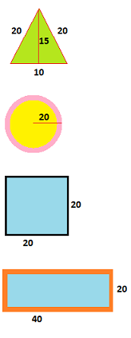
MUNDO REAL | MODELO CONCEPTUAL |  | DISEÑO LÓGICO
 | DOMINIOS | ATRIBUTOS | ENTIDAD | METODOS | CLASIFICAR
 | triangulo | nombre
 | rojo | color borde | Triangulo |  |  | subclase
 | verde | color fondo
 | 15 | altura |  | Calcular Area
 | 10 | base
 | 20 | lado1
 | 20 | lado2 |  | Calcular Perímetro

 | circulo | nombre | circulo | calcularDiametro |  | subclase
 | rosado | color borde
 | amarillo | color fondo |  |  | Figuras Planas | superclase
 | 20 | radio |  | Calcular Perímetro
 |  |  |  | Calcular Area
 | cuadrado | nombre | cuadrado |  |  | subclase
 | negro | color borde
 | azul | color fondo
 | 20 | base |  | Calcular Area
 | 20 | altrua |  | Calcular Perímetro

 | rectangulo | nombre | rectangulo |  |  | subclase
 | naranja | color borde
 | azul | color fondo
 | 40 | base |  | Calcular Area
 | 20 | altura |  | Calcular Perímetro

ANALISIS-FUNDACION

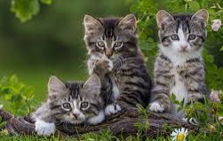
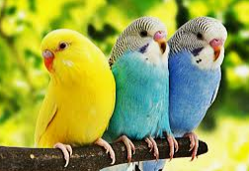
MUNDO REAL |  | MODELO CONCEPTUAL |  | DISEÑO LÓGICO
 |  | DOMINIOS | ATRIBUTOS | ENTIDAD | METODOS | CLASIFICAR
 | colorado, negro,amillo |  | color | perro
 |  |  |  | gato |  | mascota
 |  |  |  | pericos
 |  | guua
 |  | miau |  | persona
 |  | pio
 |  |  |  |  | pasear
 |  | tony | nombre
 |  | piolin | tiempopasear |  | comer
 |  | silvestre |  |  | dormir
 |  |  |  |  | sonar
 | golden, san bernardo |  | raza
 |  | angola
 |  | ecuatoriano

 | criollo, de raza |  | pedegreen
 |  | 50kg | peso
 |  | 5 kgm
 |  | 50 gms
 | juan, ana, rogelio

